2024_03_data
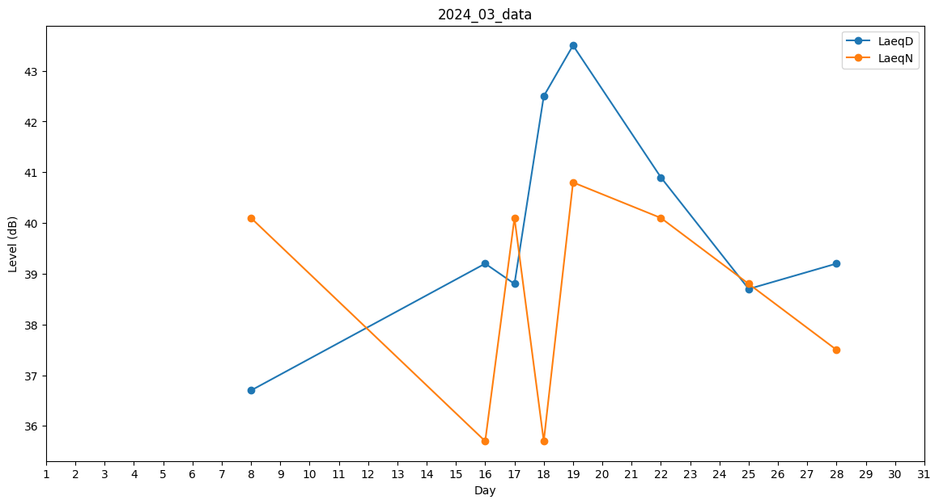
Day | LaeqD | LaeqN
1 | 0 | 0
2 | 0 | 0
3 | 0 | 0
4 | 0 | 0
5 | 0 | 0
6 | 0 | 0
7 | 0 | 0
8 | 36.7 | 40.1
9 | 0 | 0
10 | 0 | 0
11 | 0 | 0
12 | 0 | 0
13 | 0 | 0
14 | 0 | 0
15 | 0 | 0
16 | 39.2 | 35.7
17 | 38.8 | 40.1
18 | 42.5 | 35.7
19 | 43.5 | 40.8
20 | 40.9 | 0
21 | 0 | 0
22 | 40.9 | 40.1
23 | 41.1 | 0
24 | 40.9 | 0
25 | 38.7 | 38.8
26 | 0 | 0
27 | 0 | 0
28 | 39.2 | 37.5
29 | 39 | 0
30 | 0 | 0
31 | 0 | 0

